BECAL
INSTITUTO ELECTORAL DEL ESTADO DE CAMPECHE
“25 ANIVERSARIO DEL IEEC, 1997-2022”
PROCESO ELECTORAL ESTATAL ORDINARIO 2021
MAPA DE LOS RESULTADOS DE LA ELECCIÓN DE JUNTAS MUNICIPALES

JUNTA MUNICIPAL DE BÉCAL |  |  |  |  |  |  |  |  |  | Resultados con base a la Sesión del Cómputo Municipal celebrada el 9 de junio de 2021.
VAXCAMPECHE | PT | PVEM | MOVIMIENTO CIUDADANO | MORENA | PES | RSP | FXM | CANDIDATOS/AS NO REGISTRADOS/AS | VOTOS NULOS | VOTACIÓN T. EMITIDA
1,723 | 34 | 155 | 1,297 | 1,141 | 40 | 16 | 14 | 4 | 111 | 4,535

PAN | PRI | PRD | PRI |  |  |  |  | GANADOR
503 | 1,154 | 66
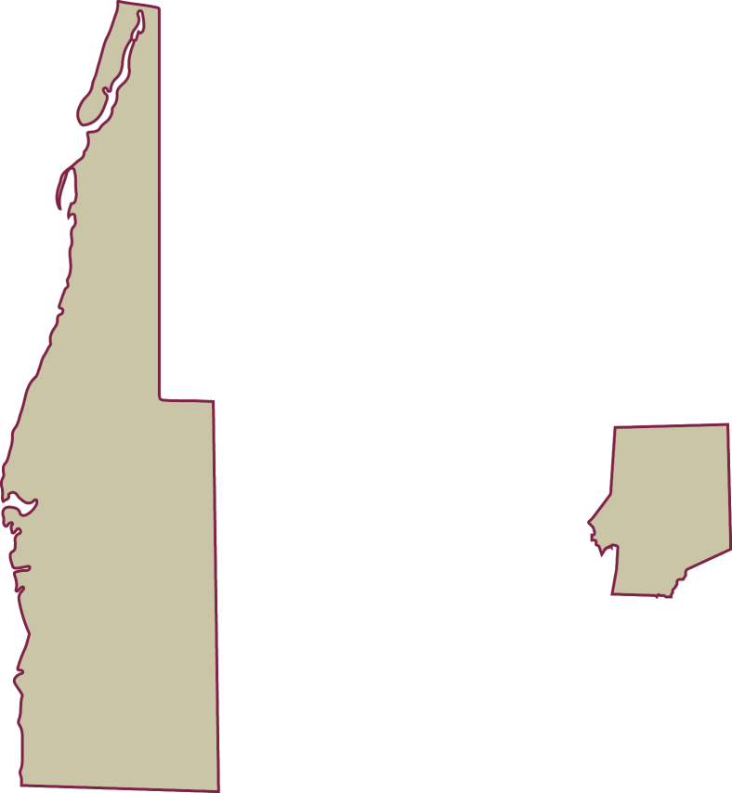
LISTA NOMINAL |  | 5,995
SECCIONES |  | 7
CASILLAS |  | 14

PARTICIPACIÓN CIUDADANA |  | 75.6464%
ABSTENCIONISMO |  | 24.3536%

